2019_05_data
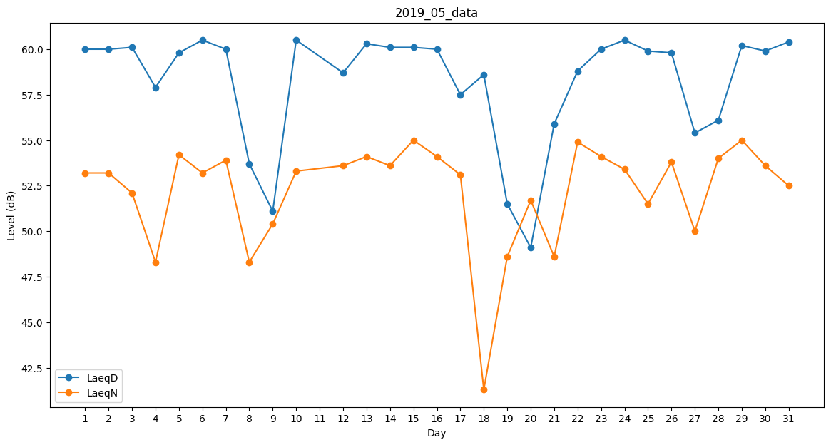
Day | LaeqD | LaeqN
1 | 60 | 53.2
2 | 60 | 53.2
3 | 60.1 | 52.1
4 | 57.9 | 48.3
5 | 59.8 | 54.2
6 | 60.5 | 53.2
7 | 60 | 53.9
8 | 53.7 | 48.3
9 | 51.1 | 50.4
10 | 60.5 | 53.3
11 | 60.2 | 0
12 | 58.7 | 53.6
13 | 60.3 | 54.1
14 | 60.1 | 53.6
15 | 60.1 | 55
16 | 60 | 54.1
17 | 57.5 | 53.1
18 | 58.6 | 41.3
19 | 51.5 | 48.6
20 | 49.1 | 51.7
21 | 55.9 | 48.6
22 | 58.8 | 54.9
23 | 60 | 54.1
24 | 60.5 | 53.4
25 | 59.9 | 51.5
26 | 59.8 | 53.8
27 | 55.4 | 50
28 | 56.1 | 54
29 | 60.2 | 55
30 | 59.9 | 53.6
31 | 60.4 | 52.5

